記入上の注意
〇記入上の注意

（共通）
・水色のセルに必要事項を入力してください。
⇔白色セルは「入力不要」「関数により自動計算・入力される」のいずれかです。
・出場申込書を最初に入力してください。
⇔大学名等は「振込報告書」「入会申込」のセルにもコピーされます。
・英数字は全て半角でお願いします。

（【出場申込書】シート）
・５チーム以上申し込みがある場合は、シートをコピーしてください。
・「種別」はプルダウンから「男子成年の部」「男子熟年の部」「女子の部」のいずれかを選択してください。
・「チーム名」について
この欄に記載の名称がトーナメント表に記載されます。（〇〇大学や△△大学剣友会など）
複数のチームが出場する大学は、チーム名にA、B．．．を順に付してください。
・「年齢」について
年齢の若い順に先鋒、中堅、大将となります。
組合せに影響しますので、年齢の間違いはないように十分確認ください。
〇歳の「歳」は入力不要です。
・「段位」はプルダウンから選択してください。称号は不要です。
・「勤務先」について
原則、（株）○○、△△県庁、□□中学校など具体的にお願いします。
※不都合等ある場合は「公務員」「高校教員」などの分類でも構いません。
・「会員No．」について
中四学連剣友会（以下、「剣友会」）の入会の有無を確認します。
剣友会に入会済みの方は、中四学連剣友会HP[http://kenyuu.ame-zaiku.com]（ページ上部の「中四
学連剣友会加盟者名簿」）から確認できる各大学の名簿に名前が記載されています。
各大学名簿を開き、各自のNo.（名前の横にある数字）を確認して入力してください。
⇔会員No.が確認できない方は、剣友会に未入会ですので、別途「入会申込」へ記載ください。

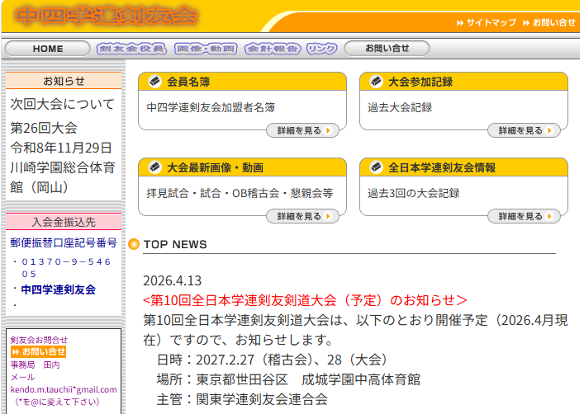
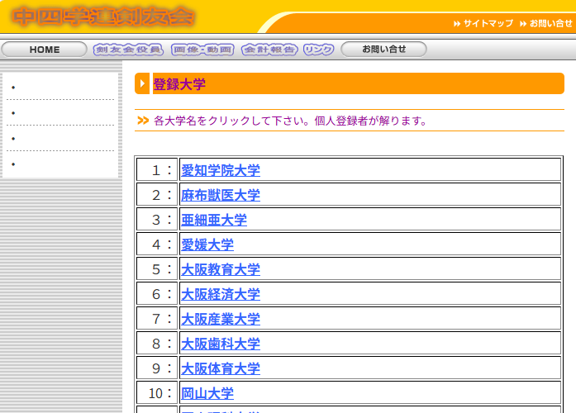

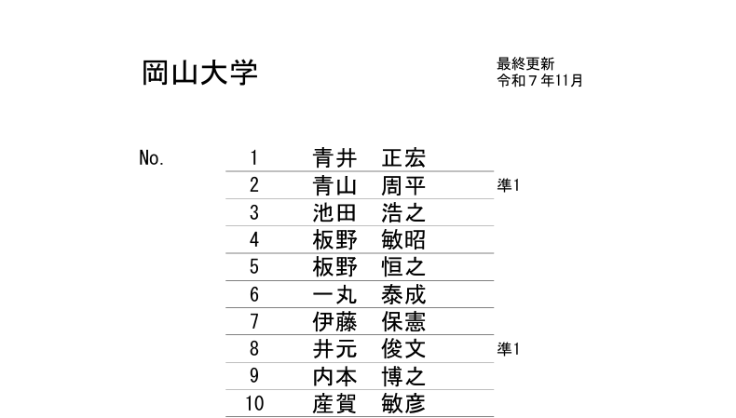

・「備考」について
HPに現在掲載されているお名前は旧姓であり、変更が必要など、事務局への連絡等がありましたら、
記載してください。

（【入会申込】シート）
・出場申込書に記載した方で、剣友会に未入会の方（＝会員No.が確認できない方）は、参加申込と同時に
入会申込書にて剣友会への入会手続きを行ってください。
・会費を一括納入（5,000円）される方は「正会員」へ、分割納入（１回1,000円）される方は「準会員」へ、それ
ぞれ姓名及びふりがなを記載してください。
・名前の右に「準1」などの記載がある方は、現在、その数字の回数分、準会員会費（1,000円）を支払ってい
方です。「準4」の方が、今回、1,000円の準会員会費を払っていただくと、「準〇」の記載がなくなり、次回
からは「正会員」となります。
・準会員会費を複数回分まとめて納入いただくことも可能です。
例えば、現在、「準1」の方が、残り4回分（4,000円）をまとめて納入する場合、その方の入会金の欄を1,000円
から4,000円に打ち直してください。
・正会員・準会員それぞれで行数が足りない場合は、行を追加してください。

（【振込報告書】シート）
・「大会参加費」の欄は、「出場申込書」に入力した選手及び監督の人数をそれぞれ入力してください。
・「広告費」の欄は、該当する広告の大きさの欄に件数を入力してください。
・広告の原稿がある場合は申込のメールに添付してください。原稿の添付がない場合、前年同様又は大学
名のみの標記を事務局の判断にて対応させていただきます。
・「剣友会入会金」の欄は、「入会申込」に入力した「正会員」「準会員」それぞれの人数を入力してください。
・それぞれ人数・件数の数字をF列に入力すれば、自動的に「人」「件」が付され、金額も自動計算されます。
※準会員で複数回分をまとめて納入される方がいる場合は、その回数分を複数人（4回分の場合は4人）
と数えてください。
・「領収書」の欄について、原則、領収書は準備いたしますが、不要の場合は「不要」を選択してください。
・領収書の宛名は、出場申込書等に記載の「大学名」にしますが、これとは別の宛名を希望する場合は、
「領収書宛名」の欄に記載してください。

